Inleiding
Wedstrijd oriëntatieloop Rik Thys.

Jaarlijks wordt door TrgC Para een oriëntatieloop georganiseerd voor zowel militairen als burgers.

Het gaat hier om een aflossingsoriëntatieloop met ploegen van 3 deelnemers van dezelfde eenheid
of club waarvan minimum 1 deelnemer 40jaar of ouder moet zijn.

Om deze wedstrijd veilig te laten verlopen werd er een risicoanalyse en -evaluatie opgemaakt.
Deze analyse wordt elk jaar geëvalueerd en indien nodig aangepast.

De analyse gebeurde aan de hand van een aangepaste MUOPO methode. Omdat het hier gaat om de
organisatie van een evenement, werd het model licht aangepast tot het MUODO-model waarbij:

M: Mens
U: Uitrusting
O: Omgeving
D: Dienst
O: Organisatie

Er werd hierbij ook een onderscheid gemaakt tussen
* enerzijds de personen van dienst
* anderzijds de deelnemers

De factor Product wordt hier vervangen door Dienst. Dwz:
Dit is de dienstverlening om de activiteit mogelijk te maken.
Hierbij zijn een aantal processen van belang:
• begeleiden van de deelnemers tijdens de activiteit;
• informeren van de deelnemers;
• vervoer van en naar de locatie waar het evenement plaatsvindt;
• ter beschikking stellen van de nodige infrastructuur waar de deelnemers zich kunnen verzorgen
voor, tijdens of na de activiteiten (douchen, kleedkamers, slaapaccommodatie);
• zorgen voor voeding en drank (catering);
• zorgen voor de communicatie en/of dienstverlening in geval van incidenten/ongevallen.

De evaluatie gebeurde aan de hand van de Kiney methode.
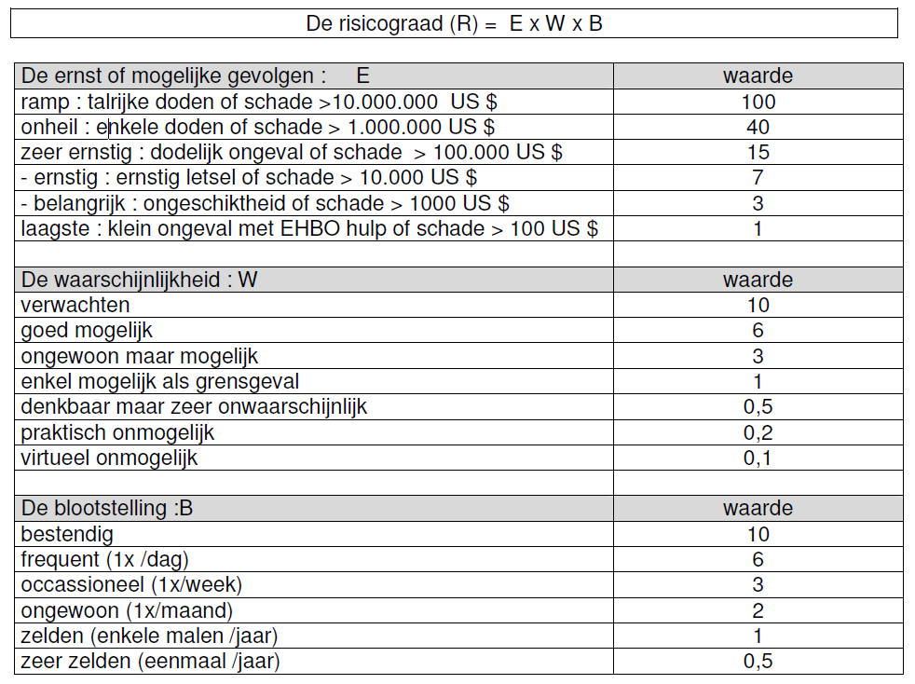

In de TAB Actieplan worden alle maatregelen overzichtelijk opgesomd. Dit actieplan kan gebruikt worden als checklist bij de
voorbereiding van het evenement.

